ОГЛАВЛЕНИЕ
ООО "Пластик Проф"

+7(920) 743-94-06
tulaplast4@yandex.ru
 |  |  |  | 8 (4872) 38-40-52
www.tulaplast71.ru

ИНН 7100027993 КПП 710001001 ОГРН 1227100012908 |  |  | +7 (920) 743-94-06
ОФИС: 300034, Тульская область, г. Тула, ул. Демонстрации, д. 149
СКЛАД: 300024, Тульская область, г. Тула, Ханинский проезд, д. 12 |  |  |  | 8 (4872) 38-40-52
График работы: Пн-Пт: 8:00-17:00 Сб-Вс: Выходной |  |  |  | tulaplast4@yandex.ru
Продукция Пластик Проф

 | Пластиковые ёмкости для воды и топлива
 |  | 1 Емкости пластиковые цилиндрические вертикальные
 |  | 2 Емкости пластиковые горизонтальные
 |  | 3 Конусные емкости с полным сливом (ЦКТ)
 |  | 4 Емкости прямоугольные
 |  | 5 Подземные резервуары и емкости (накопители)
 |  | 6 Бочки пластиковые
 |  | 7 Бидоны пластиковые пищевые (фляги)
 |  | 8 Емкости рециклинговые R
 |  | 9 Ванны пластиковые
 | Емкости с мешалками

 | Емкости специального назначения
 | Емкости КАС - емкости для перевозки и хранения жидких удобрений
 |  | Серия КАС V (карбамидно-аммиачная смесь, жидкие удобрения)
 |  | Серия КАС G (карбамидно-аммиачная смесь)
 |  | Серия KAC ЭВЛ и Т (для технических жидкостей)
 |  | Серия KAC ТR (для технических жидкостей)
 |  | Емкость КАС Серия ЭВГ
 |  | Емкость KAC Серия H и HR
 | Транспортные кассеты
 | Агробаки для сельского хозяйства

 | Домики и боксы для телят

 | Дизельные мини АЗС (емкости для хранения нефтепродуктов.)
 | Еврокубы
 | Пожарные емкости и резервуары для воды
 | Мусорные контейнеры, баки для мусора
 | Туалетные кабины, летний душ
 | Строительные мусоросбросы (Рукава для сброса мусора)
 | Пластиковые кабельные колодцы для коммуникационных каналов
 | Дорожные блоки
 | Ящики для соли, реагентов, химикатов
 | Ящики для песка пожарные

 | Для дачи и сада
 |  | Душевая кабина. Летний душ. Дачный душ(4)
 |  | Туалет. Биотуалет. Дачный Туалет. Туалетная кабина(13)
 |  | Баки для душа(16)
 |  | Биотуалет(3)
 |  | Бочки для полива, емкости для воды(31)
 |  | Вазоны и кашпо(14)
 |  | Еврокубы(2)
 |  | Пластиковый погреб Тингард. Пластиковый подвал в Туле(7)
 |  | Канализация. Септики(10)
 |  | Бочки пластиковые(5)
 |  | Бидоны пластиковые пищевые (фляги)(7)
 |  | Крышка колодца(3)
 |  | Мусорные контейнеры, баки для мусора(9)
 |  | ЦКТ для домашнего пивоварения
 | Паллеты и поддоны пластиковые
 | Пластиковые паллеты и решетки для заморозки
 | Ящики
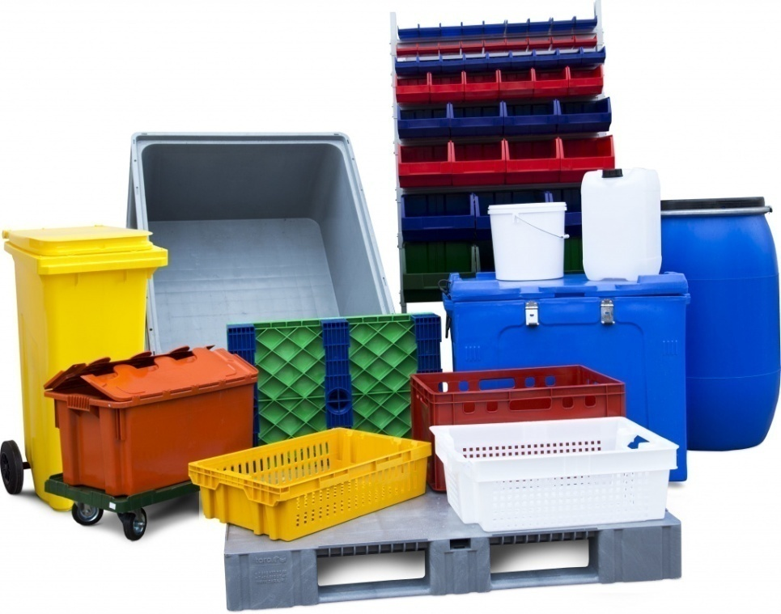
 |  | Серия 100. Ящики овощные(114)
 |  | Серия 200. Ящики для колбасно-мясной и рыбной продукции(150)
 |  | Серия 300. Ящики для молочной продукции(66)
 |  | Серия 310. Ящики для перевозки птиц и цыплят(60)
 |  | Серия 400. Ящики разные(160)
 |  | Серия 500. Аксессуары для пластиковых ящиков(21)
 |  | Серия 600 FUTURA(57)
 |  | Ящики FUTURA ZIP Safe PRO с крышкой(30)
 |  | Серия 700. Ящики универсальные(144)
 |  | Ящики для склада(90)
 |  | Полочные контейнеры SK(72)
 |  | Стойки и балки для серии 5000 ITALIA и 7000(18)
 |  | Логистический ящик(6)
 |  | Антистатические ящики. ESD(21)
 |  | Стеллажи для ящиков(9)
 |  | Складные ящики(18)
 |  | Тележки и колеса(24)
 |  | Гастроемкости прочее(168)
 |  | Система хранения прочие(84)
 |  | Ящики рыбные Craemer(24)
 |  | i Серия 800 (Евро). Ящики универсальные Beno(71)
 |  | i Серия (Евро) Ящики универсальные Sembol(60)
 |  | Контейнеры KLT(66)
 | Солевые баки. Реагентные баки для соли

Вертикальные
ООО "Пластик Проф"

+7(920) 743-94-06
tulaplast4@yandex.ru
 |  |  |  | 8 (4872) 38-40-52
www.tulaplast71.ru
Наименование изделия | Размеры, мм (ВхД) | Вес, кг | Цена, руб. | Внешний вид
Емкости вертикальные серии V
Емкость V 100 | 725x500 | 4.81 | 3,350 | 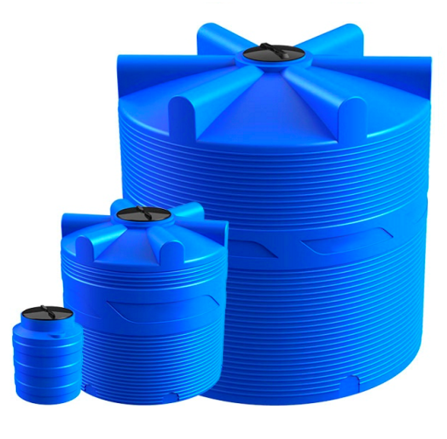
Емкость V 200 | 705х675 | 9.04 | 4,950
Емкость V 300 | 920х700 | 11.00 | 5,850
Емкость V 500 | 1015х860 | 17.70 | 9,250
Емкость V 1000 | 1290х1060 | 27.00 | 14,550
Емкость V 2000 | 1550х1380 | 46.70 | 29,950
Емкость V 3000 | 1800х1550 | 76.00 | 37,250
Емкость V 5000 | 2110х1840 | 110.70 | 52,850
Емкость V 6000 | 2400х1840 | 135.70 | 65,850
Емкость V 8000 | 2160х2300 | 175.40 | 94,550
Емкость V 9000 | 2620х2200 | 194.00 | 98,850
Емкость V 10000 | 2670х2300 | 210.00 | 103,950
Емкости вертикальные серии TR
Емкость TR 3000 | 1600х1700 | 78.00 | 2,700 | 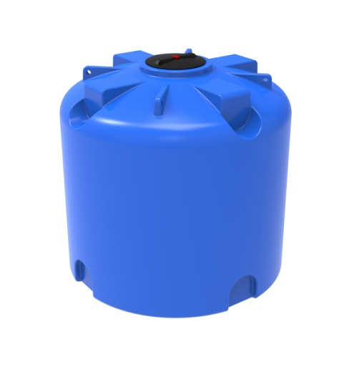 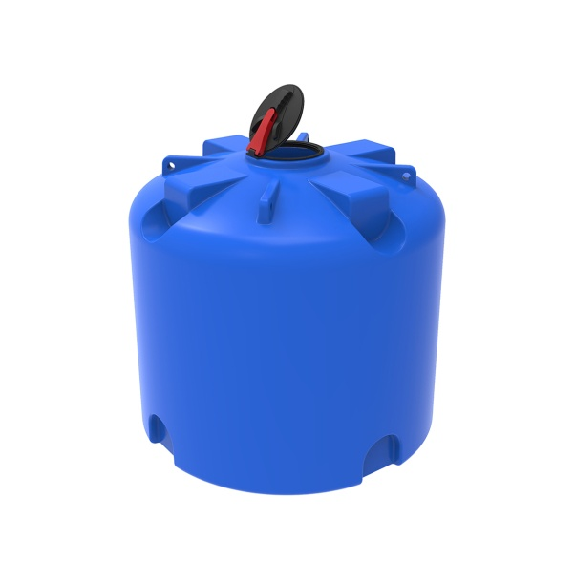 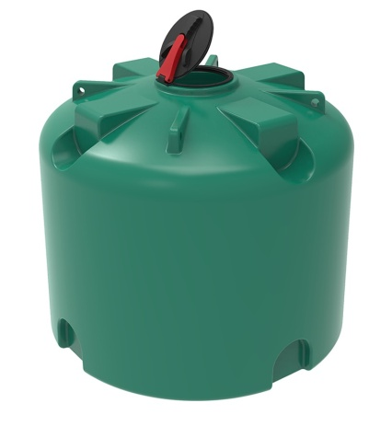
Емкость TR 3000 с откидной крышкой | 1600х1700 | 78.00 | 43,950
Емкость TR 3000 под плотность до 1.2 г/см³ | 1600х1700 | 88.00 | 45,450
Емкость TR 3000 под плотность до 1.5 г/см³ | 1600х1700 | 102.00 | 51,850
Емкость TR 4500 | 1725х2000 | 105.00 | 57,950
Емкость TR 4500 с откидной крышкой | 1725х2000 | 105.00 | 59,450
Емкость TR 4500 под плотность до 1.2 г/см³ | 1725х2000 | 118.00 | 67,850
Емкость TR 4500 под плотность до 1.5 г/см³ | 1725х2000 | 137.00 | 77,950
Емкость TR 5000 | 1880x2000 | 120.00 | 70,550
Емкость TR 5000 с откидной крышкой | 1880x2000 | 120.00 | 72,050
Емкость TR 5500 под плотность до 1.2 г/см³ | 1880x2000 | 135.00 | 82,650
Емкость TR 5000 под плотность до 1.5 г/см³ | 1880x2000 | 156.00 | 95,550
Емкость TR 5500 | 2051x2000 | 132.00 | 70,550
Емкость TR 5500 с откидной крышкой | 2051x2000 | 132.00 | 72,050
Емкость TR 5500 под плотность до 1.2 г/см³ | 2051x2000 | 148.00 | 82,650
Емкость TR 5500 под плотность до 1.5 г/см³ | 2051x2000 | 172.00 | 95,550
Емкость TR 6000 | 2213x2000 | 140.00 | 75,950
Емкость TR 6000 с откидной крышкой | 2213x2000 | 140.00 | 77,450
Емкость TR 6000 под плотность до 1.2 г/см³ | 2213x2000 | 156.00 | 89,550
Емкость TR 6000 под плотность до 1.5 г/см³ | 2213x2000 | 182.00 | 102,950
Емкость TR 8000 | 2220x2300 | 168.00 | 96,850
Емкость TR 8000 с откидной крышкой | 2220x2300 | 168.00 | 98,350
Емкость TR 8000 под плотность до 1.2 г/см³ | 2220x2300 | 188.00 | 113,950
Емкость TR 8000 под плотность до 1.5 г/см³ | 2220x2300 | 218.00 | 129,950
Емкость TR 10000 | 2710x2300 | 200.00 | 103,950
Емкость TR 10000 с откидной крышкой | 2710x2300 | 200.00 | 105,450
Емкость TR 3000 под плотность до 1.2 г/см³ | 2710x2300 | 224.00 | 124,850
Емкость TR 3000 под плотность до 1.5 г/см³ | 2710x2300 | 250.00 | 145,850
Емкости вертикальные серии ОВ
Емкость ОВ 1000 | 2200х730 |  | 15,250 | 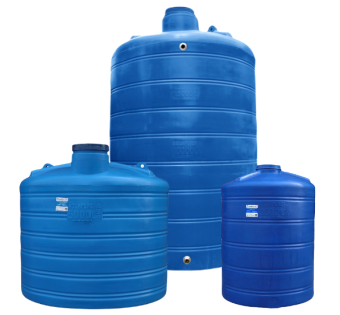
Емкость ОВ 2000 | 1830x1300 |  | 30,950
Емкость ОВ 3000 | 2050х1500 |  | 39,950
Емкость ОВ 5000 | 2100х1860 |  | 50,500
Емкость ОВ 10000 | 2460х2400 |  | 109,850
Емкость ОВ 15000 | 3540х2400 |  | 175,500
Емкости вертикальные серии T
Емкость T 100 | 515х565 | 4.00 | 3,650
Емкость T 200 | 950х565 | 7.50 | 5,250
Емкость T 300 | 1170х610 | 8.50 | 6,550
Емкость T 500 | 1280х760 | 15.00 | 9,550
Емкость T 750 | 1710х790 | 23.00 | 14,850
Емкость T 2000 | 1340х1530 | 44.50 | 30,850
Емкость T 3000 | 1890х1500 | 70.00 | 37,550
Емкость T 5000 | 2145х1825 | 108.00 | 58,850
Емкость TH 5000 | 1810х1995 | 120.00 | 58,850
Емкость T 10000 | 2625х2305 | 200.00 | 105,550
Емкости вертикальные серии ЭВЛ
Емкость ЭВЛ-T 100 | 650х560 | 4.00 | 3,700 | 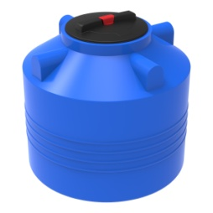
Емкость ЭВЛ 200 | 640х730 | 8.00 | 5,250
Емкость ЭВЛ-T 200 | 1130х560 | 7.00 | 5,450
Емкость ЭВЛ 300 | 965х745 | 9.00 | 6,550
Емкость ЭВЛ 500 | 1030х900 | 17.00 | 9,550
Емкость ЭВЛ-T 500 | 1470х800 | 15.00 | 9,750
Емкость ЭВЛ 750 | 1240х1015 | 20.00 | 14,850
Емкость ЭВЛ 1000 | 1245х1140 | 25.00 | 15,550
Емкость ЭВЛ-T 1000 | 1840х910 | 25.00 | 16,550

Горизонтальные
ООО "Пластик Проф"

+7(920) 743-94-06
tulaplast4@yandex.ru
 |  |  |  | 8 (4872) 38-40-52
www.tulaplast71.ru
Наименование изделия | Размеры, мм (ВхШхД) | Вес, кг | Цена, руб. | Внешний вид
Емкости горизонтальные серии G
Емкость G 500 | 850х730х1300 | 20.50 | 11,500 | 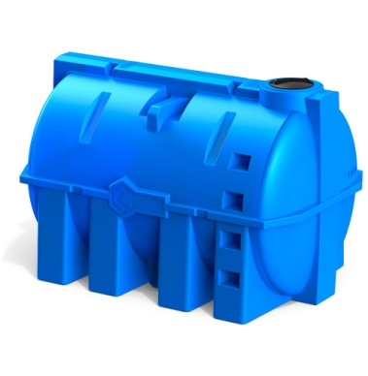
Емкость G 1000 | 1080х1000х1470 | 36.00 | 19,950
Емкость G 2000 | 1350х1270х1750 | 66.00 | 32,950
Емкость G 2500 | 1440х1370х2080 | 76.00 | 42,500
Емкость G 3000 | 1500х1440х2130 | 91.00 | 47,950
Емкость G 5000 | 1850х1800х2380 | 140.80 | 72,950
Емкость G 10000 NEW | 2235х2146х3360 | 340.00 | 165,000
Емкости горизонтальные серии H
Емкость H 300 | 635х600х1120 | 11.00 | 8,800 | 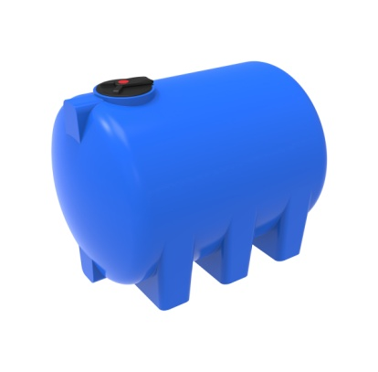 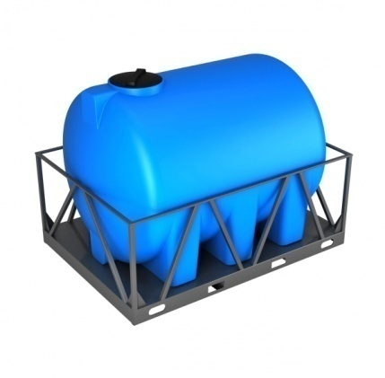
Емкость H 500 | 735х660х1550 | 19.00 | 11,650
Емкость H 750 | 835х780х1720 | 28.00 | 17,850
Емкость H 1000 | 900х866х1830 | 35.00 | 20,850
Емкость H 2000 | 1275х1200х1950 | 56.00 | 35,850
Емкость H 3000 | 1400х1330х2340 | 86.00 | 50,950
Емкость H 5000 | 1785х1700х2400 | 132.00 | 75,850
Емкость H 8000 | 1977х1900х3000 | 200.00 | 125,950
Емкость H 2000 в обрешетке | 1440х1320х2080 | 218.00 | 85,850
Емкость H 3000 в обрешетке | 1560х1445х2530 | 278.00 | 106,550
Емкость H 5000 в обрешетке | 1950х1865х2610 | 391.00 | 144,550
Емкости горизонтальные серии HR
Емкость H 2000 | 1275х1200х1950 | 62.00 | 38,150 | 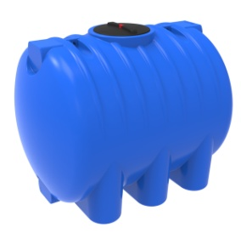
Емкость H 5000 | 1785х1700х2400 | 134.50 | 76,950
Емкость H 8000 | 1977х1900х3000 | 200.00 | 125,950
Емкость H 5000 в обрешетке | 1950х1865х2610 | 394.00 | 145,550
Емкости горизонтальные серии ЭВГ
Емкость ЭВГ 350 | 710х560х1180 | 12.00 | 9,400 | 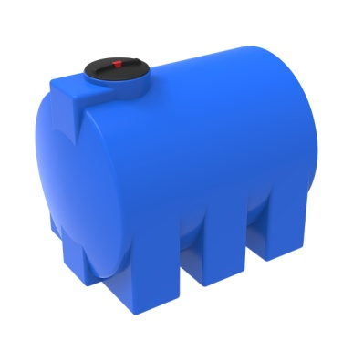
Емкость ЭВГ 500 | 700x600х1655 | 19.00 | 11,800
Емкость ЭВГ H 500 | 900х750х1200 | 19.68 | 11,900
Емкость ЭВГ 750 | 705х855х1840 | 30.00 | по запросу
Емкость ЭВГ 1000 | 1170х1080х1600 | 35.00 | по запросу
Емкость ЭВГ 2000 | 1335х1200х1765 | 60.00 | по запросу
Емкость ЭВГ 3000 | 1610х1380х2010 | 100.00 | по запросу

Конусные
ООО "Пластик Проф"

+7(920) 743-94-06
tulaplast4@yandex.ru
 |  |  |  | 8 (4872) 38-40-52
www.tulaplast71.ru
Наименование изделия | Размеры, мм (ВхШхД) | Вес, кг | Цена, руб. | Внешний вид
Конусные емкости с полным сливом (ЦКТ)
Конусные емкости серии ФМ/ЦКТ
Емкость ФМ 120 | 1030x500х500 | 6.00 | 6,500
Емкость ФМ 120 в обрешетке | 1430х550х550 | 23.00 | 16,500
Емкость ФМ 240 | 1355х600х600 | 10.00 | 8,600
Емкость ФМ 240 в обрешетке | 1755х650х650 | 30.00 | 19,900
Емкость ФМ 500 | 1140х945х945 | 18.00 | 14,600
Емкость ФМ 500 в обрешетке | 1540х990х990 | 47.00 | 26,700
Емкость ФМ 500 в обрешетке New | 1571х1021х1021 | 36.00 | 27,900
Емкость ФМ 1000 | 1480х1200х1200 | 25.00 | 19,700
Емкость ФМ 1000 в обрешетке | 1880х1245х1245 | 81.00 | 37,900
Емкость ФМ 1000 в обрешетке New | 1880х1285х1285 | 57.00 | 40,000
Емкость ФМ 2000 | 2510х1190х1190 | 50.00 | 34,900
Емкость ФМ 2000л в обрешетке New | 3026х1285х1285 | 108.00 | 69,900
Емкость ЦКТ 3000л с патрубком | 2060х1910х1910 | 85.00 | 67,990
Емкость ЦКТ 3000л с патрубком в обрешетке | 2390х2032х2032 | 215.00 | 132,970
Емкость ЦКТ 3000л с патрубком в обрешетке с лестницей | 2390х2262х2032 | 249.00 | 149,970
Емкость ЦКТ 5000л с патрубком | 2780х1910х1910 | 120.00 | 88,500
Емкость ЦКТ 5000л с патрубком в обрешетке | 3070х2032х2032 | 279.00 | 154,030
Емкость ЦКТ 5000л с патрубком в обрешетке с лестницей | 3070х2793х2032 | 312.00 | 172,030
Конусные емкости с полным сливом (ЦКТ) серии K
Емкость К 100 | 850х490х490 | 6.50 | 5,950 | 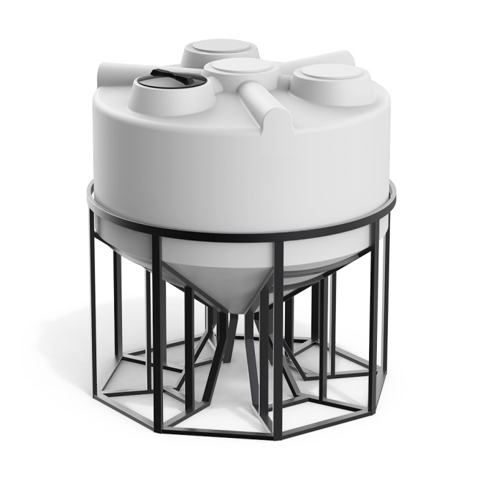
Обрешетка для К 100 | 840x550х550 | 16.00 | 10,900
Емкость К 100 в обрешетке | 1220x550х550 | 22.50 | 16,850
Емкость К 200 | 920х670х670 | 9.30 | 7,850
Обрешетка для К 200 | 840х720х720 | 21.50 | 11,100
Емкость К 200 в обрешетке | 1280х720х720 | 30.80 | 18,950
Емкость К 500 | 1370х850х850 | 18.50 | 14,850
Обрешетка для К 500 | 1150х950х950 | 43.00 | 14,000
Емкость К 500 в обрешетке | 1710х950х950 | 61.50 | 28,850
Емкость К 1000 | 1620х1050х1050 | 26.00 | 19,850
Обрешетка для К 1000 | 1150х1100х1100 | 50.00 | 21,100
Емкость К 1000 в обрешетке | 2030х1100х1100 | 76.00 | 40,950
Емкость К 2000 | 1990х1370х1370 | 47.00 | 34,850
Обрешетка для К-2000 | 1560х1480х1480 | 96.00 | 35,100
Емкость К 2000 в обрешетке | 2400х1480х1480 | 143.00 | 69,500
Емкость К 3000 | 2020х1540х1540 | 75.00 | 61,850
Обрешетка для К 3000 | 1260х1630х1630 |  | 61,100
Емкость К 3000 в обрешетке | 2439х1630х1630 |  | 122,950
Емкость КV 3000 | 1726х2000х2000 | 90.00 | 59,800
Обрешетка для К 3000 | 1400х2100х2100 | 192.00 | 69,000
Емкость К 3000 в обрешетке | 2286х2100х2100 | 282.00 | 128,800
Конусные емкости серии ФМ/ЦКТ с мешалками
Емкость ФМ 120л в обрешетке c пропеллерной мешалкой | 1430х550х550 | 32.00 | 57,220 | 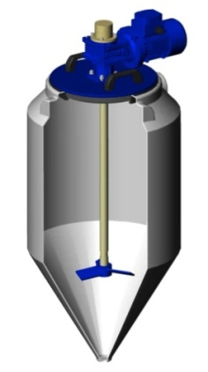 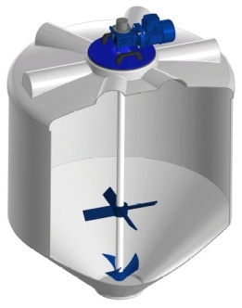
Емкость ФМ 120л в обрешетке с пропеллерной пищевой мешалкой | 1430х550х550 | 32.00 | 63,380
Емкость ФМ 120л в обрешетке с турбинной мешалкой | 1430х550х550 | 32.00 | 73,590
Емкость ФМ 120л в обрешетке с лопастной мешалкой | 1430х550х550 | 32.00 | 79,440
Емкость ФМ 240л c пропеллерной мешалкой | 1755х650х650 | 43.00 | 64,740
Емкость ФМ 240л в обрешетке с турбинной мешалкой | 1755х650х650 | 43.00 | 82,810
Емкость ФМ 240л в обрешетке с лопастной мешалкой | 1755х650х650 | 43.00 | 89,840
Емкость ФМ 240л в обрешетке с пищевой лопастной мешалкой | 1755х650х650 | 43.00 | 99,010
Емкость ФМ 500л в обрешетке с турбинной мешалкой | 1540х990х990 | 60.00 | 89,590
Емкость ФМ 500л в обрешетке с лопастной мешалкой | 1540х990х990 | 59.00 | 96,690
Емкость ФМ 500л в обрешетке с пищевой лопастной мешалкой | 1540х990х990 | 59.00 | 107,180
Емкость ФМ 500л в обрешетке с лопастной мешалкой (антиосадок) | 1700х990х990 | 62.00 | 120,620
Емкость ФМ 1000л в обрешетке с турбинной мешалкой | 1880х1265х1265 | 95.00 | 106,640
Емкость ФМ 1000л в обрешетке с лопастной мешалкой | 1880х1265х1265 | 95.00 | 110,400
Емкость ФМ 1000л в обрешетке с пищевой лопастной мешалкой | 1880х1265х1265 | 95.00 | 129,720
Емкость ФМ 1000л в обрешетке с лопастной мешалкой (антиосадок) | 2050х1265х1265 | 99.00 | 152,520
Емкость ФМ 2000л в обрешетке с лопастной мешалкой | 2910х1255х1255 | 137.00 | 201,090
Емкость ФМ 2000л в обрешетке с пищевой лопастной мешалкой | 2910х1255х1255 | 137.00 | 221,350
Емкость ФМ 2000л в обрешетке с лопастной мешалкой (антиосадок) | 3105х1255х1255 | 141.00 | 258,890
Емкость ЦКТ 3000 с патрубком 110 с пропеллерной мешалкой в обрешетке с лестницей | 2650х2012х2012 | 263.00 | 236,420
Емкость ЦКТ 3000 с лопастной Ж-Ж мешалкой с патрубком 110 в обрешетке | 2650х2012х2012 | 267.00 | 273,000
Емкость ЦКТ 3000 с патрубком 110 с двухъярусной лопастной мешалкой Ж-Т в обрешетке | 2600х2012х2012 | 271.00 | 306,930
Емкость ЦКТ 5000 с пропеллерной мешалкой в обрешетке с лестницей | 3400х2793х2012 |  | 300,130
Емкость ЦКТ 5000 с патрубком 110 с лопастной Ж-Ж мешалкой в обрешетке с лестницей | 3400х2793х2012 | 332.00 | 318,850
Емкость ЦКТ 5000 в обрешетке с лестницей с пищевой лопастной мешалкой (патрубок 110 мм) | 3400х2793х2012 |  | 340,940
Емкость ЦКТ 5000 с патрубком 110 с двухъярусной лопастной Ж-Ж мешалкой | 3400х2012х2012 |  | 368,720
Емкость ЦКТ 5000 с патрубком 110 с трехъярусной лопастной Ж-Т мешалкой в обрешетке с лестницей | 3400х2793х2012 |  | 385,710
Емкость ЦКТ 5000 с патрубком 110 с гиперболической мешалкой в обрешетке с лестницей | 3400х2793х2012 |  | 473,380

Прямоугольные
ООО "Пластик Проф"

+7(920) 743-94-06
tulaplast4@yandex.ru
 |  |  |  | 8 (4872) 38-40-52
www.tulaplast71.ru
Наименование изделия | Размеры, мм (ВхШхД) | Вес, кг | Цена, руб. | Внешний вид
Емкости прямоугольные Серии Т
Емкость Т 60 | 262х395х795 | 4.38 | 3,500
Емкость Т 80 | 337х395х795 | 5.32 | 4,500
Емкость Т 120 | 337х395х1195 | 7.20 | 5,500
Емкости прямоугольные Серии R
Емкость R 100 | 430x470x780 | 6.73 | 5,550 | 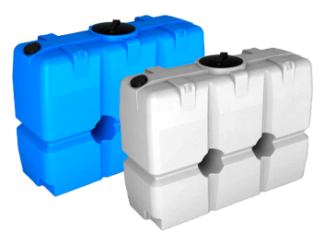
Емкость R 200 | 600x480x990 | 10.62 | 7,950
Емкость R 300 | 630x600x1235 | 15.62 | 9,550
Емкость R 500 | 630x650x1485 |  | 16,950
Емкость R 2000 | 1610x750x2130 | 81.10 | 45,800
Емкость RT 2000 | 1570x750x2130 | 84.00 | 45,800
Емкости прямоугольные Серии S
Емкость S 500 | 1100x580x1250 | 20.74 | 11,450 | 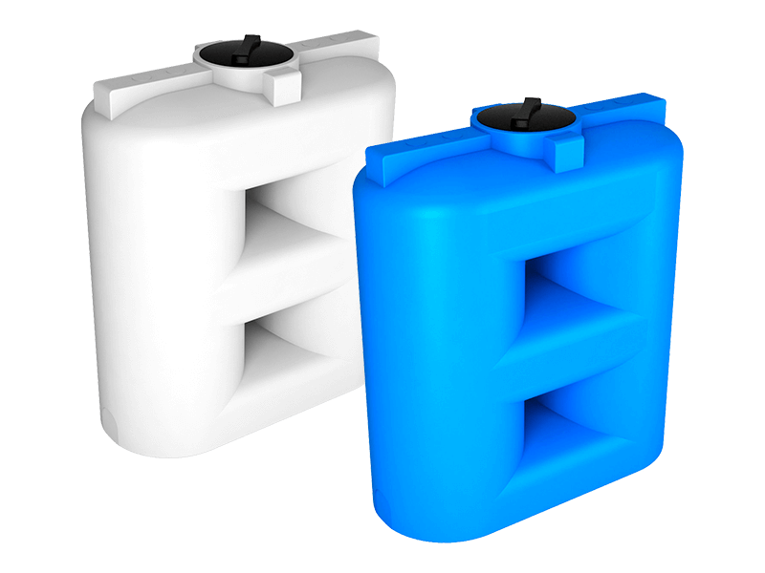 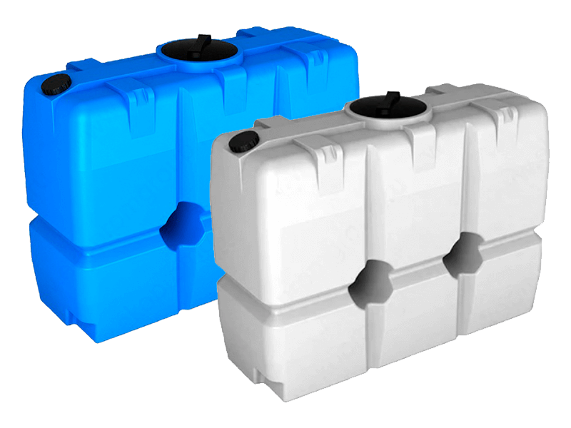 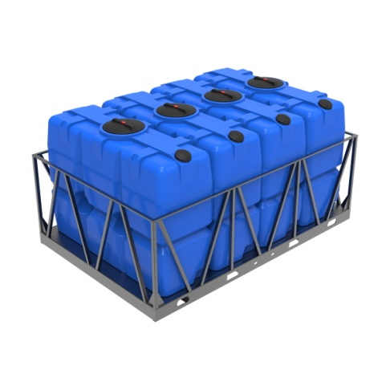
Емкость S 500 oil | 1100x580x1250 | 20.74 | 12,450
Емкость S 750 | 1100x580x1250 | 20.74 | 18,250
Емкость S 750 oil | 1100x580x1250 | 20.74 | 19,250
Емкость S 1000 | 1380x670x1500 | 41.50 | 21,250
Емкость S 1000 oil | 1380x670x1500 | 41.50 | 22,250
Емкость S 1500 | 1850x720x1605 | 60.00 | 32,950
Емкость S 1500 oil | 1850x720x1605 | 60.00 | 33,950
Емкость SL 1500 | 1870x720x1600 | 61.60 | 32,950
Емкость SL 1500 oil | 1870x720x1600 | 61.60 | 33,950
Емкость S 2000 | 1515x770x2310 | 80.00 | 42,550
Емкость S 2000 oil | 1515x770x2310 | 80.00 | 43,550
Емкость SL 2000 | 1990x770x1810 | 81.70 | 42,550
Емкость SL 2000 oil | 1990x770x1810 | 81.70 | 43,550
Емкость SK 2000 | 1550x750x210 | 90.00 | 41,500
Емкость SK 2000 oil | 1550x750x210 | 90.00 | 42,500
Емкость SK 2000л в обрешетке | 1755x860x2260 | 225.00 | 84,500
Кассета SK 2000л (4 емкости) | 1755x2200x3290 | 763.00 | 266,220
Кассета SK 2000л (5 емкостей) | 1755x2200x4400 | 81.70 | 326,700
Емкости прямоугольные Серии F
Емкость F 500 | 1500x650x650 | 21.00 | 11,950
Емкость F 750 | 1680x750x750 | 27.70 | 15,250
Емкость F 1000 | 2180x800x800 | 45.50 | 20,850
Емкость FG 1000 (горловина 160 мм) | 880x780x1950 | 45.50 | 21,950
Емкость FG 1000 (горловина 350 мм) | 880x780x1950 | 45.50 | 21,950
Емкость FG 1000 (горловина 450 мм) | 880x780x1950 | 45.50 | 21,950
Емкости прямоугольные Серии L
Емкость L 500 | 1230х750х750 | 18.00 | 12,250
Емкость L 750 | 1710х750х750 | 36.00 | 15,850
Емкость L 1000 | 2040х780х780 | 40.00 | 21,950
Емкость L 500 oil | 1230х750х750 | 18.00 | 12,250
Емкость L 750 oil | 1710х750х750 | 76.00 | 15,850
Емкость L 1000 oil | 2040х780х780 | 40.00 | 21,950
Емкость L 1000 с лопастной мешалкой | 2040х780х780 | 40.00 | 21,950
Емкости прямоугольные Серии K
Емкость K 1000 л в обрешетке | 1460х600х1440 | 73.00 | 31,950 | 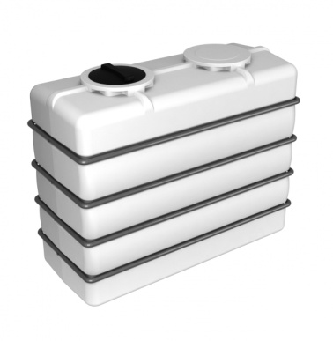 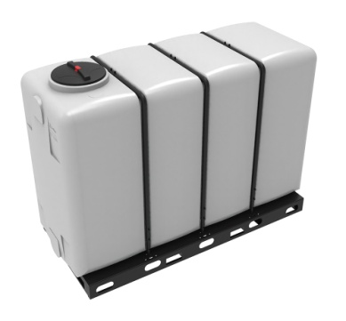
Емкость K 1000 л в обрешетке New | 1460х600х1440 | 62.00 | 31,950
Емкость K 3000 л в обрешетке | 1750х955х2230 | 215.00 | 92,550
Емкость KR 4000 л в обрешетке | 1834х1132х2670 | 348.00 | 153,950
Емкость KR 4000л белая для транспортировки в обрешетке New | 1834х1132х2670 | 331.00 | 153,950
Емкость KR 4000 л в обрешетке New (полный слив) | 1840х1139х2670 | 333.00 | 154,950
Емкость KR 4000л с 1 патрубком 63 мм в обрешетке New | 1847х1139х2845 | 331.00 | 155,950
Емкость KR 4000 л с 1 патрубком 63 мм в обрешетке New (полный слив) | 1840х1139х2841 | 333.00 | 156,950
Емкость KR 4000л с 2 патрубками 90 и 63 мм белая в обрешетке New | 1847х1139х3020 | 331.00 | 157,500
Емкость KR 4000 л с 2 патрубками 90 и 63 мм в обрешетке New (полный слив) | 1840х1139х2990 | 333.00 | 158,500
Емкости прямоугольные Серии SQ
Емкость SQ 300 л | 570х880х880 |  | 8,950
Емкость SQ 800 л | 740х1230х1230 |  | 17,950
Емкость SQ 1000 л | 730х1000х1850 |  | 20,850
Емкости для воды и топлива серии AUTO
Емкость AUTO 1000 л | 540х1100х2130 |  | 28,000

Подземные
ООО "Пластик Проф"

+7(920) 743-94-06
tulaplast4@yandex.ru
 |  |  |  | 8 (4872) 38-40-52
www.tulaplast71.ru
Наименование изделия | Размеры, мм (ВхШхД) | Вес, кг | Цена, руб. | Внешний вид
Подземные емкости и резервуары для питьевой воды и канализации серии D
Емкость D 1000 | 1560х1000х1470 | 59.40 | 42,500 | 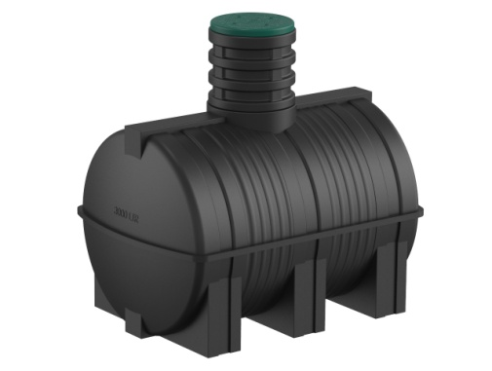
Емкость D 2000 | 1845х1270х1750 | 78.00 | 64,000
Емкость D 3000 | 1990х1440х2130 | 121.00 | 84,000
Удлиняющая горловина D 580 для подземных емкостей серии D | 580х580х580 | 10.20 | 7,200
Удлиняющая секция KH-780 | 560х800х800 | 5.00 | 11,000
Люк (крышка) для подземных емкостей серии D | 120х580х580 | 18.50 | 4,700
Подземные ёмкости для дизельного топлива серии DT
Емкость DT 1000 | 1560х1000х1470 | 76.50 | 56,000
Емкость DT 2000 | 1845х1270х1750 | 107.90 | 64,000
Емкость DT 3000 | 1990х1440х2130 | 122.00 | 84,000
Подземные ёмкости серии R и «Rostok» U
Емкость подземная U 1250 | 1835х1115х1680 | 86.00 | 35,000 | 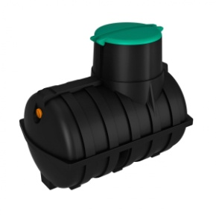
Емкость подземная U 1250 с выходом | 1835х1115х1680 | 86.00 | 35,500
Емкость подземная U 2000 | 1995х1305х2220 | 128.00 | 49,000
Емкость подземная U 2000 с выходом | 1995х1305х2220 | 128.00 | 49,500
Емкость подземная U 3000 | 2090х1440х2360 | 143.00 | 65,000
Емкость подземная U 3000 с выходом | 2090х1440х2360 | 143.00 | 65,500
Емкость подземная R 3000 | 1180х2110х2460 | 143.00 | 69,000
Подземные ёмкости для дизельного топлива серии U oil
Емкость подземная U 1250 oil | 1835х1115х1680 | 86.00 | 49,000
Емкость подземная U 2000 oil | 1995х1305х2220 | 128.00 | 59,000
Емкость подземная U 3000 oil | 2090х1440х2360 | 143.00 | 79,000
Подземные резервуары большого объема серии DL
Емкость DL 6000 | 2430х1740х3500 | 240.00 | 145,000 | 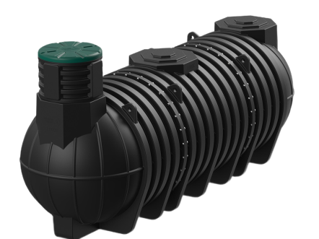
Емкость DL 9000 | 2430х1740х5140 | 370.00 | 225,000
Емкость DL 12000 | 2430х1740х6780 | 500.00 | 300,500
Емкость DL 15000 | 2430х1740х8420 | 630.00 | 379,000
Удлиняющая секция KH-780 | 560х800х800 | 5.00 | 11,000
Крышка КН-780 | 160x780x780 | 8.00 | 5,900
Подземные резервуары для дизельного топлива серии DL
Емкость DL 6000 | 2430х1740х3500 | 288.00 | 145,000
Емкость DL 9000 | 2430х1740х5140 | 444.00 | 225,000
Емкость DL 12000 | 2430х1740х6780 | 600.00 | 300,500
Емкость DL 15000 | 2430х1740х8420 | 756.00 | 379,000

Бочки и бидоны
ООО "Пластик Проф"

+7(920) 743-94-06
tulaplast4@yandex.ru
 |  |  |  | 8 (4872) 38-40-52
www.tulaplast71.ru
Наименование изделия | Размеры, мм (ВхШхД) | Вес, кг | Цена, руб. | Внешний вид
Бочки пластиковые пищевые OpenTop (евробарабан)
Бочка 48 литров | 490х400х400 | 2.65 | 1,300 | 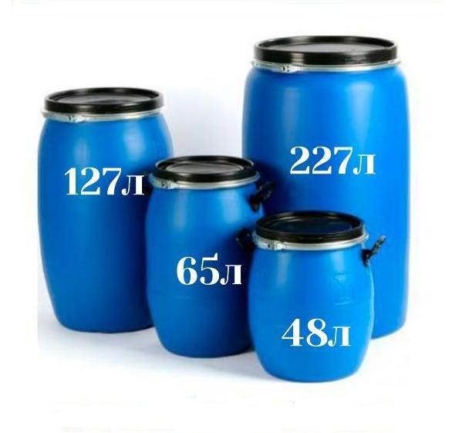
Бочка 65 литров | 620х400х400 | 3.00 | 1,400
Бочка 127 литров | 810х492х492 | 5.00 | 2,250
Бочка 227 литров | 980х585х585 | 6.50 | 2,950
Бочка 227 литров с двумя пробками | 935х580х580 | 7.00 | 2,950
Фляга пищевая с ручками (бидон)
Фляга 20 л с ручками | 322х340х300 |  | 730 | 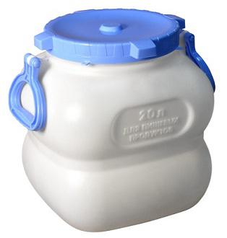 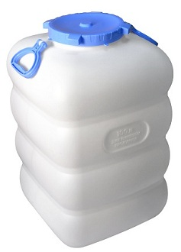
Фляга 30 л с ручками | 322х419х365 |  | 820
Фляга 40 л с ручками | 398х407х370 |  | 1,080
Фляга 50 л с ручками | 490х409х370 |  | 1,310
Фляга 60 л с ручками | 542х422х480 |  | 1,440
Фляга 80 л с ручками | 640х436х400 |  | 1,910
Фляга 100 л с ручками | 670х460х435 |  | 2,270
Ванны пищевые
Ванна К 90 | 425х460х690 | 5.70 | 3,800 | 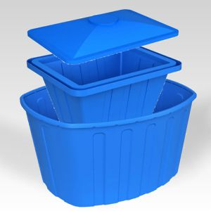
Ванна К 200 | 520х730х915 | 8.00 | 5,900
Ванна К 400 | 650х755х1310 | 17.00 | 9,700
Крышка ванны K 200 | 210х760х950 | 2.50 | 2,500
Крышка ванны K 400 | 170х780х1325 | 4.00 | 4,300
Ванна 200 | 510х700х900 | 8.00 | 6,000
Ванна 400 | 600х900х1100 | 11.40 | 7,500
Ванна 1000 | 800х1250х1550 | 34.20 | 22,800
Ванна KN 600 NEW | 500х1110х1600 | 26.00 | 15,500
Ванна KN 600 с крышкой NEW | 620х1110х1600 | 35.00 | 21,800

